关系图
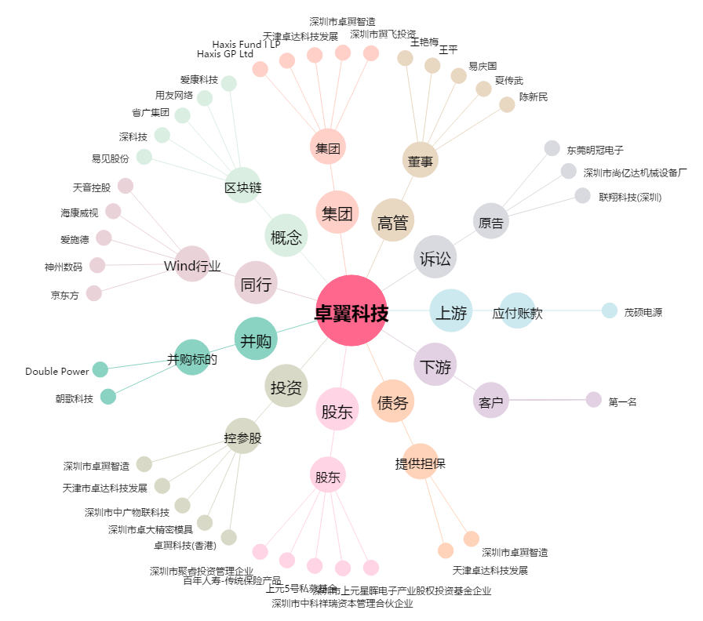
卓翼科技[002369.SZ] - 关系概览图

